časť 2
Príloha č.1 k cenovej ponuke

NÁBYTOK NA MIERU - časť 2 (miesto dodania Vrakuňa)
Kód | Názov | Popis/Rozmery | Ilustračný obrázok | Počet kusov | Cena za kus bez DPH | Cena spolu bez DPH
Mobilár
PS | Pracovná stolička | Otočná kancelárska stolička, vysoká chrbtová opierka, synchrónna mechanika, chrbtová opierka výškovo nastaviteľná, výplň: sieťovina, čalúnený sedák, 5 ramenný krýž čierny s kolieskami, posuv sedáku, výškovo nastaviteľné podrúčky, Rozmery: šírka sedu 500mm, šírka kresla 680mm, výška sedu 410-530mm, výška kresla 1020-1200mm, výška operadla 610-670mm, šírka operadla 460mm, hĺbka sedu 420-480mm, poťahová látka sedadlo: materiál: 100% polyester, celková plošná hustota (g/m2): 450, odolnosť proti oderu: 100 000 Martindale, stálofarebnosť: 6, odolnosť voči žmolkovaniu: sk 4, odolnosť voči ohňu: BS EN 1021 - 1:2014, BS EN 1021 - 2:2014, poťahová látka - sieťovina operadlo: materiál: 99% polyester, 1% elastan, celková plošná hustota (g/m2): 300, odolnosť proti oderu: 100 000 Martindale, stálofarebnosť: 5/7, odolnosť voči žmolkovaniu: sk 4/5, odolnosť voči ohňu: DIN EN 1021:2006 PART 1 | 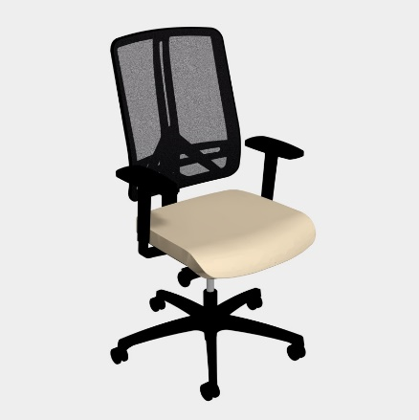 | ´1
KK | Kreslo klienti | Celočalúnené kreslo tvaru s podrúčkami, drevená buková masívna podnož morená na farbu oprech, Rozmery: šírka kresla 600mm, výška sedu 450mm, výška kresla 845mm, poťahová látka: materiál: 100% polyester (vysoká kvalita), celková plošná hustota (g/m2): 470, odolnosť proti oderu: 165 000 Martindale, stálofarebnosť: 5, odolnosť voči žmolkovaniu: sk 5, ľahko čistiteľná | 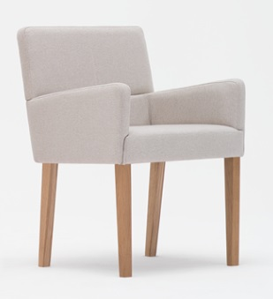 | 3
PZ | Atypycká pracovná zostava | 1x pracovné miesto dl1800, so zásuvkovým kontajnerom a prechodkou (čierna) |  | 1
 |  |  |  |  | Spolu v € bez DPH | 0.00 EUR

